상품제안서
[카카오골프공] R3 프렌즈로드 3구 골프공 LED 골프티 에이밍 높이조절 선물세트 | 상품코드: F26199

 |  |  |  |  |  |  | 02-412-0044 | www.easy1.co.kr
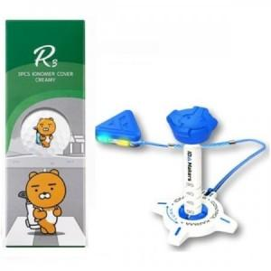

【상세/제작정보】

【인쇄/포장옵션】 | / 포장지포장

【공급단가】 | 수량 | 20~ | 50~ | 100~ | 300~ | 500~
*VAT별도 | 단가 | 12,950원 | 12,740원 | 12,430원 | 12,120원 | 11,910원

【상품 URL】 | https://dev.easy1.co.kr:443/src/goods_detail.php?gdno=26199

